微生信示例217

Description | cellular response to oxidative stress | organophosphate biosynthetic process | reactive nitrogen species metabolic process | nucleotide salvage | intermediate filament cytoskeleton organization | response to oxidative stress | 微生信，您身边的数据分析，可视化专家
up | 4 | 4 | 9 | 7 | 10 | 11 | https://www.bioinformatics.com.cn/plot_basic_up_down_bar_plot_217
down | 7 | 7 | 6 | 2 | 5 | 5
 |  |  |  |  |  |  | 输出示例图

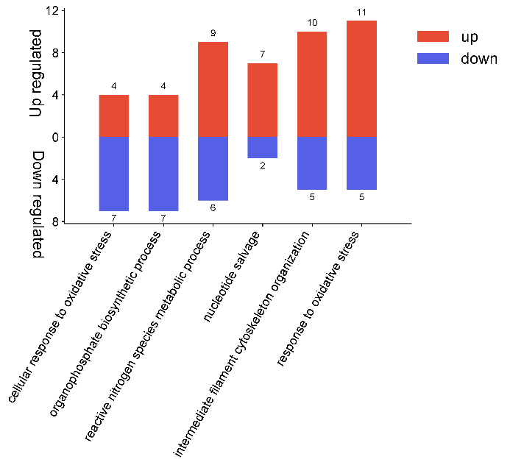

 |  |  |  |  |  |  | B站：上调，下调双向柱状图绘制视频教程

 |  |  |  |  |  |  | 注意：

 |  |  |  |  |  |  | 使用问题，或数据分析合作意向
 |  |  |  |  |  |  | 请微信扫码联系我们

